Übersicht
Basisdienst Digitaler Antrag - Anforderungserhebung und Dokumentation
Kunde | BDA-Geschäftsstelle
Baustein | firmen_skb_baustein
Zuletzt bearbeitet | 2021-04-20 | Sandra Großmann, KLS

Hinweis: | Zur Nutzung dieses Bausteins ist mindestens die cit intelliForm Composer Version 2020.12 notwendig.

Dokumentation | Elemente SKB-Personendaten, Kontaktdaten, Firmendaten, Adressdaten Hilfsfelder sind im Antragsassistenten nicht sichtbar und werden für die Berechnung oder das Speichern/Abrufen von Werten verwendet. Varianten Baustein "firmen_skb_baustein": geo-bezogen (Auswahl hat momentan keine Relevanz) Verwendung Der Baustein wird in Antragsassistenten eingebaut, in denen die SKB-Daten für Firmen abgerufen werden sollen. Folgende Schritte sind zur Integration des Bausteins durchzuführen: 1. Anpassung des Modellverzeichnisses (Plugin-Dateien und XML-Dateien) Dazu müssen die Bausteindateien im Modellverzeichnis, idealerweise in einem separaten Bausteinordner, abgelegt werden. Anschließend den Ordner „ui-rbs2“ aus dem Bausteinverzeichnis firmen_skb_baustein/Ressourcen/plugins in das Modellverzeichnis <Modellname-Assistent>-Ressourcen/plugins kopieren und die Dateien „staat_2019_04_01.xml“, "rbs-bez-liste-xml.xml" und "rbs_url.xml" aus dem Bausteinordner firmen_skb_baustein-Dateien/WEB-INF/data in das Modellverzeichnis <Modellname-Assistent>-Dateien/WEB-INF/data kopieren. 2. Anpassung der Modellattribute (Erweiterungen und ScriptEngine) Mit der Integration des Bausteins ist eine Anpassung der folgenden Modellattribute erforderlich: Attribut „Erweiterungen“: hier wird der Wert „ui-rbs2“ hinterlegt Attribut „ScriptEngine“: hier wird der Wert „rhino“ hinterlegt 3. Abfrage der Firmen-Daten anstelle der Firmen-Nutzer-Daten Mit dem Baustein verden standardmäßig die SKB-Firmen-Nutzer-Daten übernommen. Bei Bedarf können alternativ die Firmen-Daten übernommen werden. Dazu ist außerhalb des Bausteins ein berechnetes Feld mit der Bezeichnung "getcompanydata" zu erstellen und einzubinden (Relation + Gliederungsnummer hinterlegen). Beim Attribut "Wert (berechnet)" wird der Wert "false" gesetzt. 4. Composer-Datei des Antragsassistenten öffnen und den Baustein "firmen_skb_baustein" als Referenz einfügen 5. Den Baustein mit den entsprec

 |  |  | Abbildung zu Punkt 6:

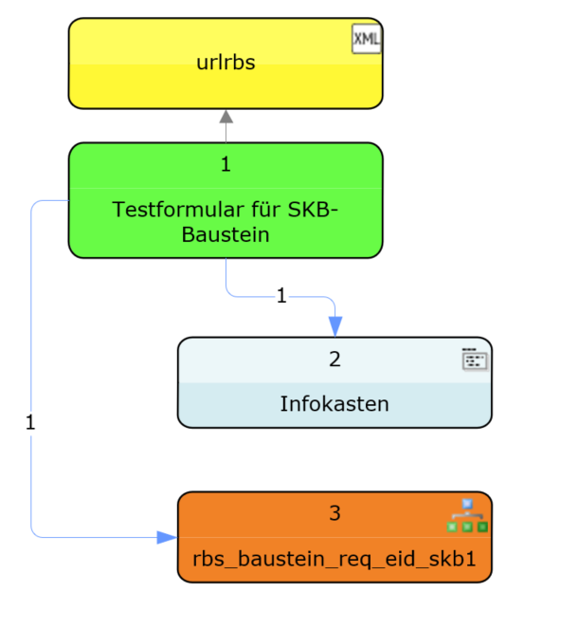

Legende
geschlossen | g
neu | n
offen | o
zurückgestellt | z

roter Text | Änderungen / zu ändern
grüner Text | Änderung umgesetzt

